sheet1
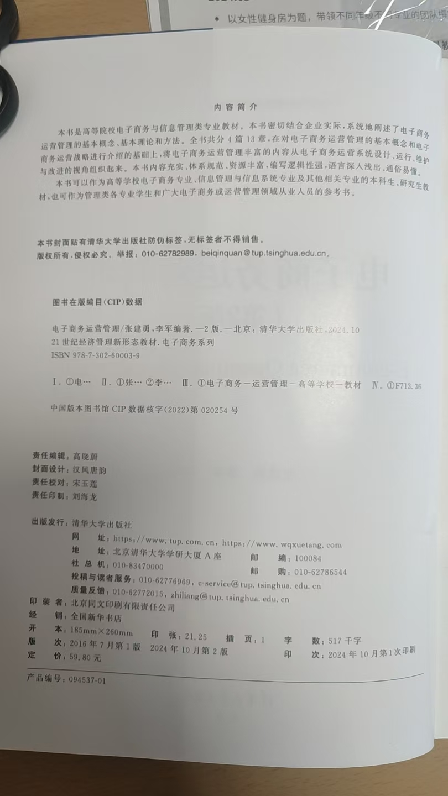
作者 | 专著名称 | ISBN | 出版社
杜建刚 | 市场营销研究中常用的66个理论 | 978-7-3026-5402-5 | 清华大学出版社
李勇建 | 平台供应链推荐服务管理 | 978-7-0308-0613-0 | 科学出版社
牛建波 | 公司治理：逻辑、力量和未来 | 978-7-3026-7388-0 | 清华大学出版社
李维安 | 中国上市公司治理指数 | 978-7-1117-6732-9 | 机械工业出版社
李维安 | 2023中国上市公司治理评价研究报告 | 978-7-3100-6635-3 | 南开大学出版社
申光龙 | MarTech环境下的整合营销传播战略管理 | 978-7-5103-5485-4 | 中国商务出版社
李凯 | 中国传统文化背景下的网络个人信息公开行为研究 | 978-7-5103-5513-4 | 中国商务出版社
郝臣 | 《中国保险机构治理指数研究——暨中国保险机构治理发展报告2016-2022》 | 978-7-3100-6600-1 | 南开大学出版社
郝臣 | 我国金融机构治理现代化研究 | 978-7-3100-6646-9 | 南开大学出版社
郝臣 | 中国保险机构治理质量研究 ——基于2023年中国保险机构治理指数 | 978-7-5103-5491-5 | 中国商务出版社
郝臣 | 中国保险机构治理指数研究 | 978-7-3100-6600-1 | 南开大学出版社
郝臣 | 我国保险公司治理质量研究——基于公司治理评价视角 | 978-7-3100-6638-4 | 南开大学出版社
王谦 | 基于agent的系统仿真导论 | 978-7-1117-4011-7 | 机械工业出版社
张金成 杨坤 译 | 成功的项目管理 | 978-7-302-63241-2 | 清华大学出版社
张建华 王健 译 | 商务与经济统计（精要版第九版） | 978-7-111-75480-0 | 机械工业出版社
李亚 | 科特变革八步法 | 978-7-5722-8730-5 | 浙江教育出版富士康
齐善鸿 | 中国式管理思想 | 978-7-5012-6680-7 | 世界知识出版社

